상품제안서
Guide 가이드 손난로 접이식 도킹형 보조배터리 | 상품코드: F31795

 |  |  |  |  |  |  | 02-412-0044 | www.easy1.co.kr
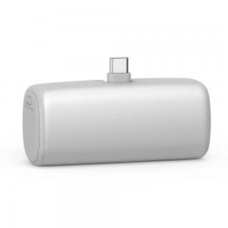

【상세/제작정보】 | * 1박스당 50개 박스당 택배비 5000원 추가

【인쇄/포장옵션】 | 레이저, 풀칼라 / 포장지포장

【공급단가】 | 수량 | 100~ | 300~ | 500~ | 1,000~ | 3,000~
*VAT별도 | 단가 | 6,250원 | 6,150원 | 6,000원 | 5,850원 | 5,750원

【상품 URL】 | https://dev.easy1.co.kr:443/src/goods_detail.php?gdno=31795

